CasoPrueba_01
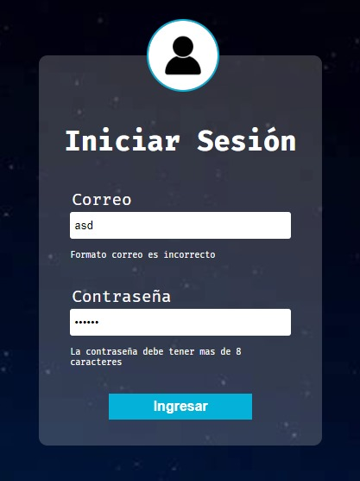
 | FORMATO DE CASOS DE PRUEBAS

 | ID CASO USO | CU01
 | DESCRIPCION CASO DE USO | Inicio de sesion
 | REQUERIMIENTO DE AMBIENTE | Ambiente Pruebas |  |  |  |  |  | MATRIZ DE RESULTADOS

ID | Caso de Prueba | Fecha | Area Funcional / Sub Proceso | Funcionalidad / Caracteristica | Pre Condicion / Datos de Entrada | Descripción | Resultado Esperado | Resultado Obtenido | ESTADO | Ejecutor | Fecha Ejecucion | Observaciones
CP01 | El sistema debe permitir al usuario iniciar sesion satisfactoriamente y ser redirigido al dashboard | 2023-09-13 | Modulo Usuarios | inicio de sesión de usuarios existentes | 1) Debe existir un usuario con permisos registrado en el sistema 2) El usuario debe estar ubicado en el formato de logueo ----------------------------------------- correo: oscar980817@hotmail.com pass: krakenpte1 | El formulario de inicio de sesion debe permitir ingresar correo. | Solo se pueden ingresar correos, la contraseña debe ser minimo de 8 caracteres | Se evidencia que el campo de correo debe tener formato de correo electronico, la contraseña debe ser igual a la registrada, la contraseña esta con funcion de has en la bd y genera un token | EXITO | Oscar Aguirre | 09/13/2023

CasoPrueba_02
 | FORMATO DE CASOS DE PRUEBAS

 | ID CASO USO | CU02
 | DESCRIPCION CASO DE USO | LINK DE CONTRASEÑA
 | REQUERIMIENTO DE AMBIENTE | Ambiente Pruebas |  |  |  |  |  | MATRIZ DE RESULTADOS

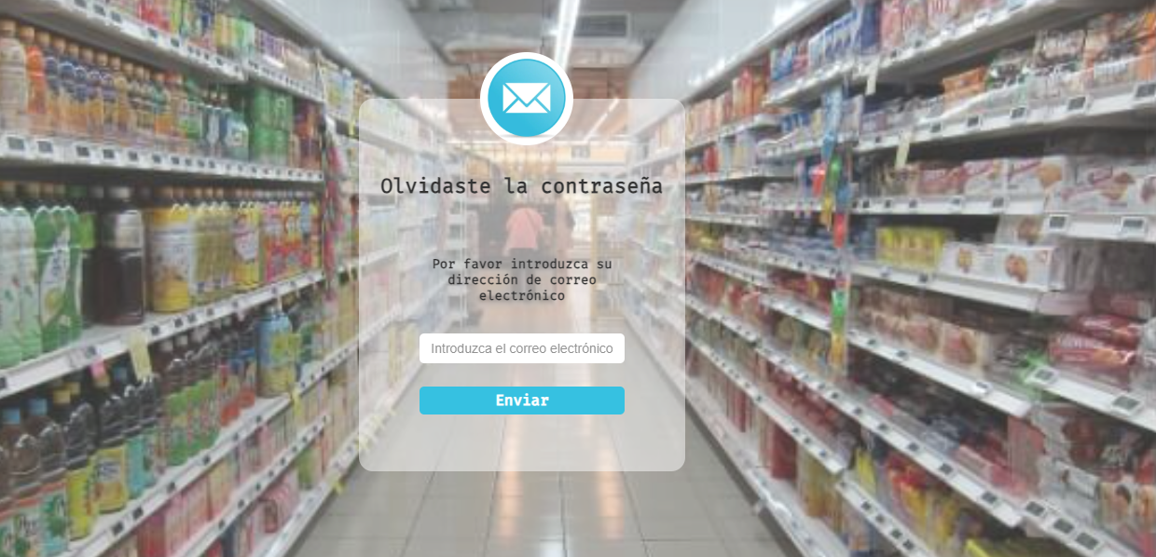
ID | Caso de Prueba | Fecha | Area Funcional / Sub Proceso | Funcionalidad / Caracteristica | Pre Condicion / Datos de Entrada | Descripción | Resultado Esperado | Resultado Obtenido | ESTADO | Ejecutor | Fecha Ejecucion | Observaciones
CP02.1 | Recuperación de contraseña. (validar correo existente-mensaje error) | 2023-09-13 | Modulo Usuarios | Inicio de sesion al sistema | 1) Debe existir un email registrado 2) El usuario debe estar ubicado en el formato de recuperacion de contraseña ----------------------------------------- correo: oscar980817@hotmail.com | El usuario podra realizar solicitar un cambio de contraseña | Solo se pueden ingresar correos registrados | Se evidencia que en el campo de usuario se pueden digitar letras y simbolos. | EXITO | Oscar Aguirre | 2023-09-13 |  | IMAGEN PENDIENTE
CP02.2 | Link en correo electrónico que direccione a pestaña para restablecer contraseña | 2023-09-13 | Modulo Usuarios | Inicio de sesion al sistema | 1) El usuario debe ingresar al enlace para recuperacion de contraseña ----------------------------------------- Link/Enlace | El usuario debera ingresar al enlace que tiene en el correo electronico para poder realizar el cambio de contraseña | El enlace debera conducirlo a la seccion de cambio de contraseña |  | PENDIENTE | Oscar Aguirre | 2023-09-13

CasoPrueba_03
 | FORMATO DE CASOS DE PRUEBAS

 | ID CASO USO | CU03
 | DESCRIPCION CASO DE USO | INGRESAR CONNTRASEÑA NUEVA
 | REQUERIMIENTO DE AMBIENTE | Ambiente Pruebas |  |  |  |  |  | MATRIZ DE RESULTADOS

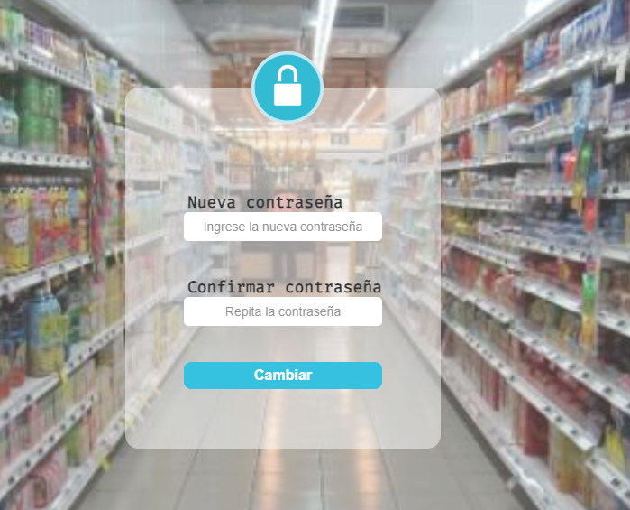
ID | Caso de Prueba | Fecha | Area Funcional / Sub Proceso | Funcionalidad / Caracteristica | Pre Condicion / Datos de Entrada | Descripción | Resultado Esperado | Resultado Obtenido | ESTADO | Ejecutor | Fecha Ejecucion | Observaciones
CP03.1 | Ingreso de dos contraseñas nuevas idénticas (mínimo 8 caracteres) | 2023-09-13 | Modulo Usuarios | Cambio y validacion de contraseña | 1) El usuario debe estar ubicado en el formato de cambio de contraseña ----------------------------------------- pass: Oscar12345 verifyPass: Oscar12345 | El usuario debera agregar una nueva contraseña y posteriormente hacer la confirmación de la misma | La contraseña debera contener mas de 8 caracteres y no debera ser la contraseña anterior |  | PENDIENTE | Oscar Aguirre | 2023-09-13
CP03.2 | Validación de datos de contraseña (que no sea igual a la anterior) | 2023-09-13 | Modulo Usuarios | Verificacion de contraseña nueva a la antigua | 1) El usuario debera agregar una contraseña diferente a la anterior ----------------------------------------- pass: Oscar12345 verifyPass: Oscar12345 | El usuario debera agregar una contraseña diferente a la anterior | La contraseña debera ser diferente a la anterior |  | PENDIENTE | Oscar Aguirre | 2023-09-13

CasoPrueba_05
 | FORMATO DE CASOS DE PRUEBAS

 | ID CASO USO | CU05
 | DESCRIPCION CASO DE USO | INTERFAZ CREACION DE USUARIOS
 | REQUERIMIENTO DE AMBIENTE | Ambiente Pruebas |  |  |  |  |  | MATRIZ DE RESULTADOS

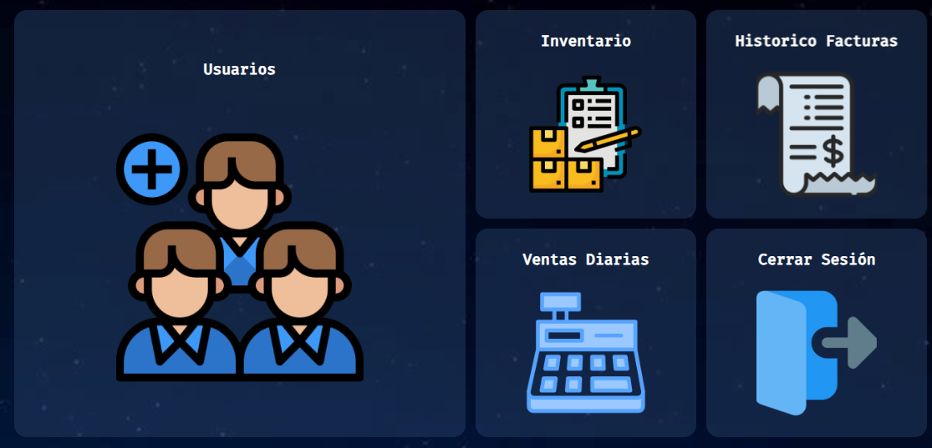
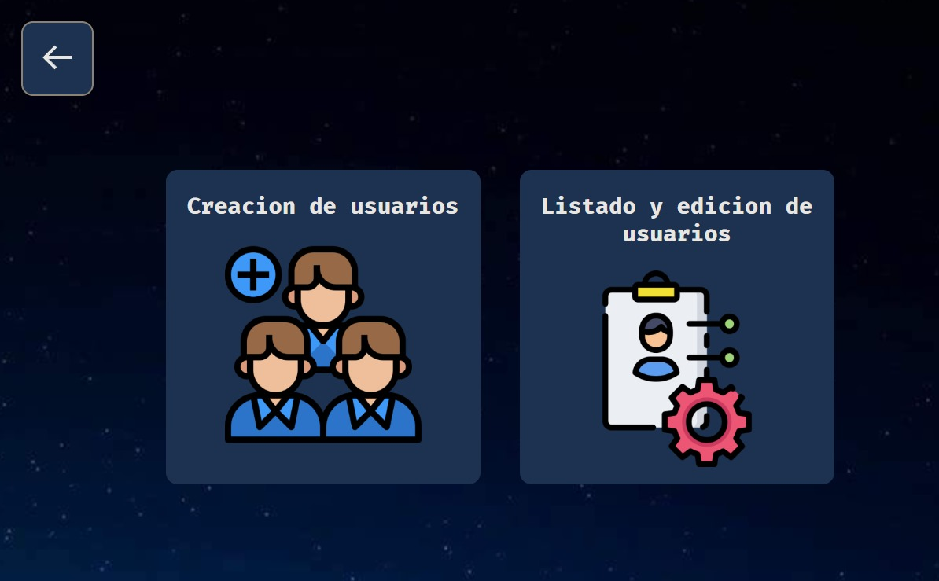
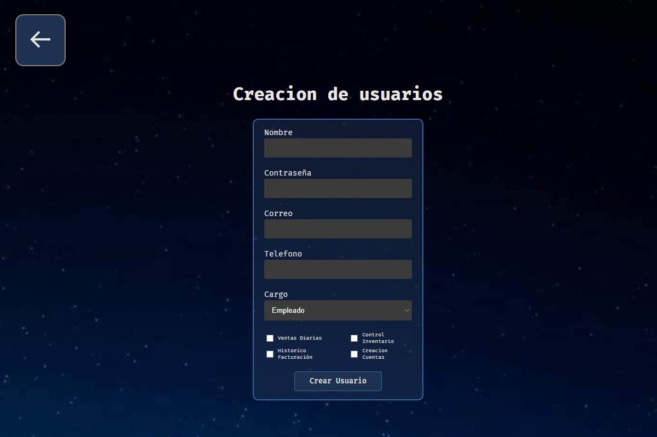
ID | Caso de Prueba | Fecha | Area Funcional / Sub Proceso | Funcionalidad / Caracteristica | Pre Condicion / Datos de Entrada | Descripción | Resultado Esperado | Resultado Obtenido | ESTADO | Ejecutor | Fecha Ejecucion | Observaciones
CP05 | Se verifique la redirección a la interfaz seleccionada | 2023-09-13 | Modulo Usuarios | El administrador o persona con ese permiso podra ingresar a la sección de creacion de usuarios | 1) El sistema debera permitir al usuario con permisos ingresar a la creacion de usuarios ----------------------------------------- | El usuario podra ingresar a la seccion de creacion de usuarios | El usuario tendra los permisos para ingresar a la seccion de creacion de usuarios |  | FALLIDA | Harold Sanchez | 2023-09-13 | Al no funcionar los permisos no funciona la interfaz de usuarios

CasoPrueba_06
 | FORMATO DE CASOS DE PRUEBAS

 | ID CASO USO | CU06
 | DESCRIPCION CASO DE USO | CREACION DE USUARIOS
 | REQUERIMIENTO DE AMBIENTE | Ambiente Pruebas |  |  |  |  |  | MATRIZ DE RESULTADOS

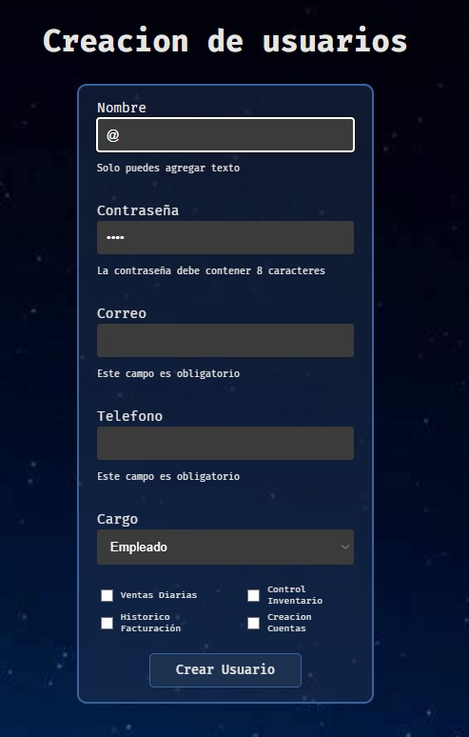
ID | Caso de Prueba | Fecha | Area Funcional / Sub Proceso | Funcionalidad / Caracteristica | Pre Condicion / Datos de Entrada | Descripción | Resultado Esperado | Resultado Obtenido | ESTADO | Ejecutor | Fecha Ejecucion | Observaciones
CP 06,1 | Validación de datos de creación de usuario (mensaje de erro si fata algún dato) | 2023-09-13 | Modulo Usuarios | Podra crear un usuario para poder ingresar al aplicativo | 1) Debe existir un usuario con permisos requeridos registrado en el sistema 2) El usuario debe estar ubicado en el formato de creación de usuario ----------------------------------------- Nombres: Oscar Aguirre Contraseña: holi1234 correo: example@gmail.com permisos: boleanos | El formulario tiene restricciones | El formulario de inicio de sesion no debe permitir ingresar letras o simbolos en el campo de usuario, la contraseña minimo de 8 caracteres, que el usuario o campos no esten iguales, que tenga minimo un permiso | se hace la prueba de que tenga los datos necesarios, la cantidad de contraseña es de 8 caracteres, si no tiene permisos quedan default en false | EXITO | Harold Sanchez | 2023-09-13
CP 06,2 | Validación de datos de creación de usuario (mensaje de erro si fata algún dato) | 2023-09-13 | Modulo Usuarios | La contraseña debe contener minimo 8 caracteres | 1) Debe agregar una contraseña de minimo 8 caracteres ----------------------------------------- Contraseña: oscar1234 | El formulario le informa si no tiene 8 caracteres | El usuario podra usar numeros, letras, mayusculas y caracteres especiales para crear la contraseña | se hace la prueba de que tenga los datos necesarios, la cantidad de contraseña es de 8 caracteres, si no tiene permisos quedan default en false | EXITO | Harold Sanchez | 2023-09-13
CP 06,3 | Validación de usuarios creados (alerta de usuario existente) | 2023-09-13 | Modulo Usuarios | El sistema le informara si el usuario ya esta creado | 1) Debe existir un usuario con permisos requeridos registrado en el sistema 2) El usuario debera crear una cuenta nueva para evitar multiples perfiles ----------------------------------------- correo: example@gmail.com | EL sistema mostrara una alerta informando que ya existe el usuario creado | El sistema debe notificar al usuario que ya existe una cuenta con las credenciales que esta usando en la creacion |  | FALLIDA | Harold Sanchez | 2023-09-13
CP 06,4 | Validación de datos de permisos (mínimo un permiso) | 2023-09-13 | Modulo Usuarios | Cada perfil contara con ciertos permisos, esto con el fin de que no pueda ingresar a secciones no autorizadas dentro del aplicativo | 1) El usuario debe tener minimo un permiso para poder crearse ----------------------------------------- permisos: boleanos | Para crear un usuario minimo debe contener un permiso para poder crearse | Si se agrega un permiso y se llenan los demas datos debe mostrar un mensaje con la creacion correcta del usuario |  | FALLIDA | Harold Sanchez | 2023-09-13

CasoPrueba_07
 | FORMATO DE CASOS DE PRUEBAS

 | ID CASO USO | CU07
 | DESCRIPCION CASO DE USO | LISTADO Y CREACION DE USUARIOS
 | REQUERIMIENTO DE AMBIENTE | Ambiente Pruebas |  |  |  |  |  | MATRIZ DE RESULTADOS

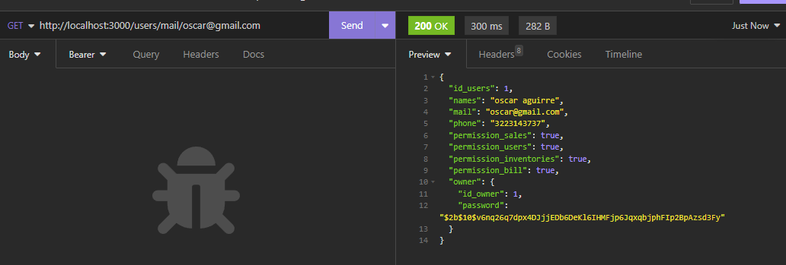
ID | Caso de Prueba | Fecha | Area Funcional / Sub Proceso | Funcionalidad / Caracteristica | Pre Condicion / Datos de Entrada | Descripción | Resultado Esperado | Resultado Obtenido | ESTADO | Ejecutor | Fecha Ejecucion | Observaciones
CP07 | Funcionalidad de filtro | 2023-09-13 | Modulo Usuarios | Funcionalidad de filtro para usuarios | 1) Debe existir un usuario con permisos requeridos registrado en el sistema 2) El usuario debe estar ubicado en el formato de listado de usuarios ----------------------------------------- Filtro: correo@gmail.com | El formulario de listado de usuarios muestra los filtros que aparecen | El filtro funciona correspondiendo al correo electronico | Se evidencia que funciona el filtro por correo | EXITO | Harold Sanchez | 2023-09-13

CasoPrueba_08
 | FORMATO DE CASOS DE PRUEBAS

 | ID CASO USO | CU08
 | DESCRIPCION CASO DE USO | EDICIÓN DE PERFIL DE USUARIO
 | REQUERIMIENTO DE AMBIENTE | Ambiente Pruebas |  |  |  |  |  | MATRIZ DE RESULTADOS
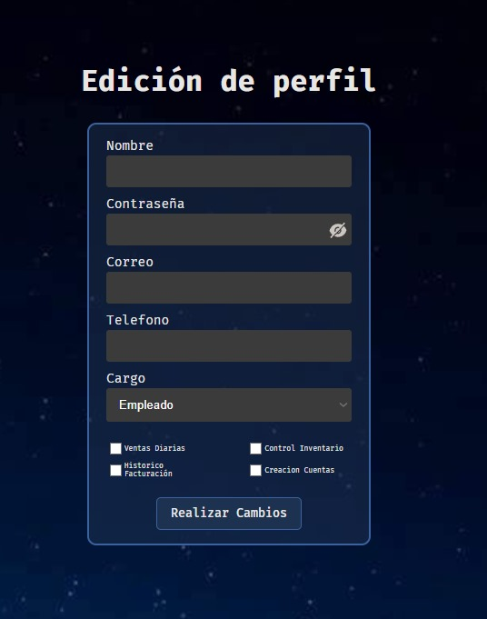
ID | Caso de Prueba | Fecha | Area Funcional / Sub Proceso | Funcionalidad / Caracteristica | Pre Condicion / Datos de Entrada | Descripción | Resultado Esperado | Resultado Obtenido | ESTADO | Ejecutor | Fecha Ejecucion | Observaciones
CP08 | EDICIÓN DE PERFIL DE USUARIO | 2023-09-13 | Modulo Usuarios | EDICIÓN DE PERFIL | 1) Debe existir un usuario con permisos requeridos registrado en el sistema 2) El usuario debe estar ubicado en el formato de edicion de usuario ----------------------------------------- Nombre: Oscar Aguirre Contraseña: 1234oscar permisos: boleanos | Cambio de algunos datos del usuario | Los campos cumplen con lo requerido en cuanto a tipo de datos de ingreso, ya que no todos seran obligatorios | Se evidencia que funciona la validacion de datos | EXITO | Oscar Aguirre | 2023-09-13

CasoPrueba_09
 | FORMATO DE CASOS DE PRUEBAS

 | ID CASO USO | CU 09
 | DESCRIPCION CASO DE USO | CONTROL DE INVENTARIOS
 | REQUERIMIENTO DE AMBIENTE | Ambiente Pruebas |  |  |  |  |  | MATRIZ DE RESULTADOS

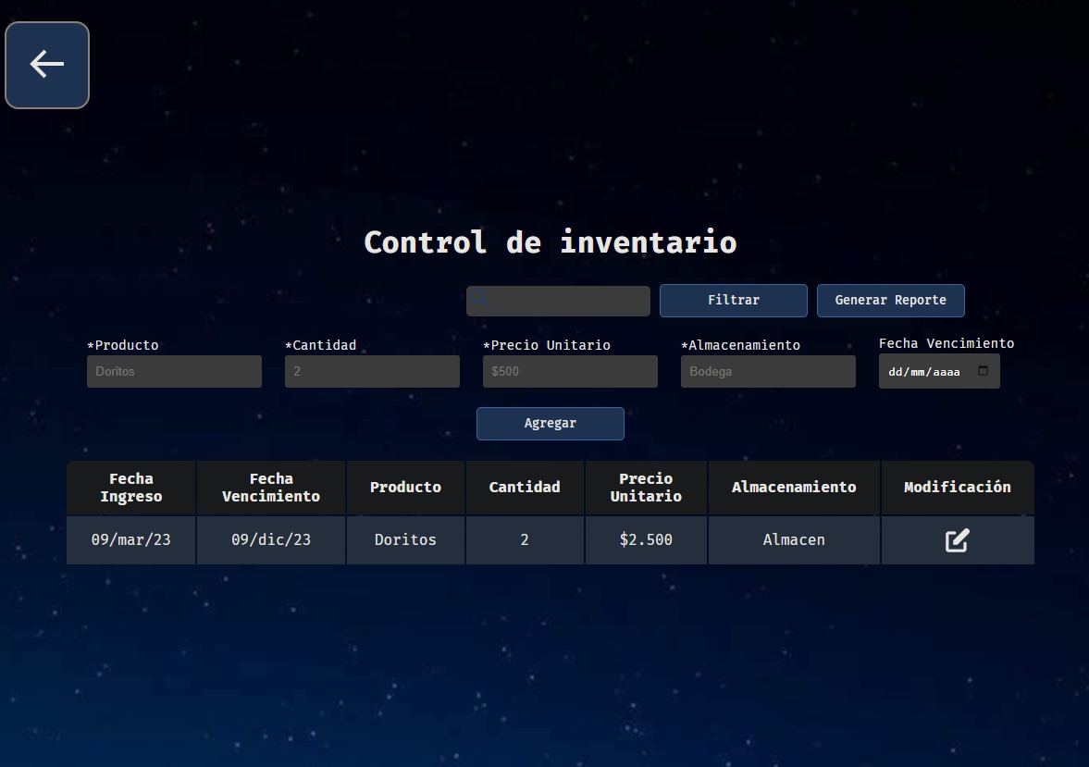
ID | Caso de Prueba | Fecha | Area Funcional / Sub Proceso | Funcionalidad / Caracteristica | Pre Condicion / Datos de Entrada | Descripción | Resultado Esperado | Resultado Obtenido | ESTADO | Ejecutor | Fecha Ejecucion | Observaciones
CP09.1 | CONTROL DE INVENTARIOS | 2023-09-13 | Modulo Inventarios | Inventarios | 1) Debe existir un usuario con el permiso de inventarios registrado en el sistema 2) El usuario debe estar ubicado en el formato de contol de inventario ----------------------------------------- Producto: Arroz Cantidad: 7 Precio Unitario: 1.200 Almacenamiento: Bodega | Ingreso de productos al inventario | El sistema no debe permitir digitar datos erroneos, de hacerlo asi mostrar los mensajes de error y no dejar avanzar hasta que sean correctos | Se evidencia que no es posible ingresar datos que no son del tipo requerido | EXITO | Harold Sanchez | 2023-09-13
CP09.2 | CONTROL DE INVENTARIOS | 2023-09-13 | Modulo Inventarios | Inventarios | 1) Debe existir un usuario con el permiso de inventarios registrado en el sistema 2) El usuario debe estar ubicado en el formato de contol de inventario ----------------------------------------- Producto: Arroz Cantidad: 7 Precio Unitario: 1.200 Almacenamiento: Bodega | Ingreso de productos al inventario, verlos en la tabla en tiempo real | El sistema debe permitir visualizar y modificar en caso que lo requiera o eliminar productos del inventario que esta ingresando | No se ha realizado la prueba | FALLIDA | Harold Sanchez | 2023-09-13

